T1
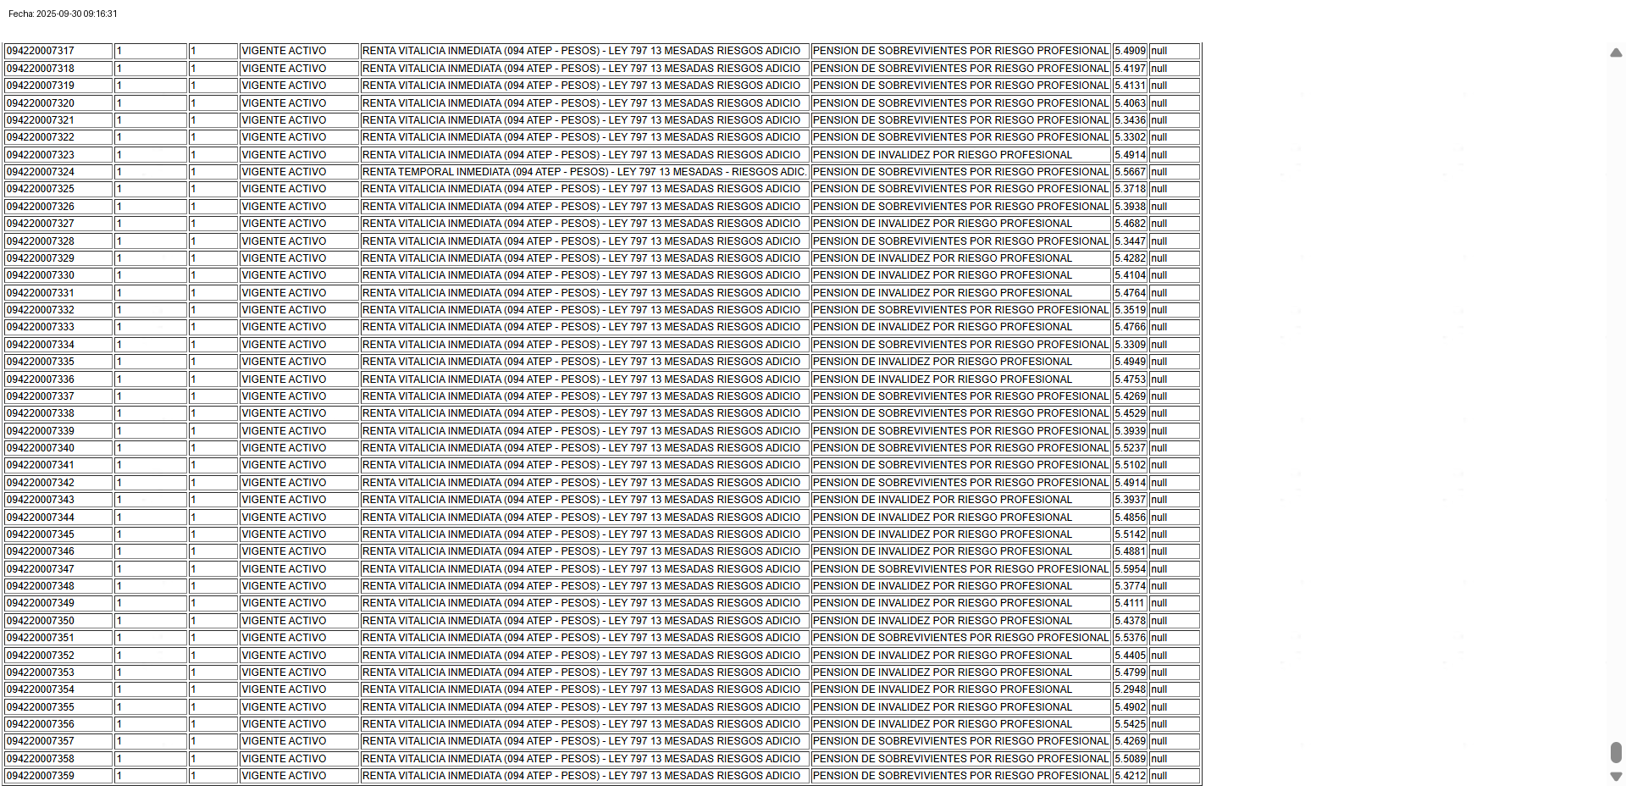
Ok, Validado muestra de 5 registros del pantallazo con la base de datos
POLIZA_COTIZACION | CERTIFICADO | VERSION | ESTADO_CERTIFICADO | PRODUCTO | PLAN | TASA | PERIODO

T2
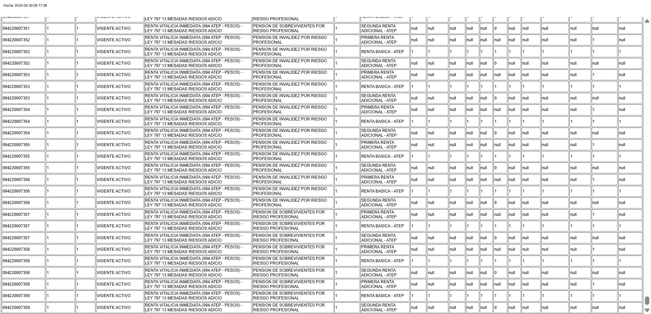
Ok, Validado muestra de 5 registros del pantallazo con la base de datos
POLIZA_COTIZACION | CERTIFICADO | VERSION | ESTADO_CERTIFICADO | PRODUCTO | PLAN | NMMODELO | AMPARO | ENERO | FEBRERO | MARZO | ABRIL | MAYO | JUNIO | JULIO | AGOSTO | SEPTIEMBRE | OCTUBRE | NOVIEMBRE | DICIEMBRE

T4
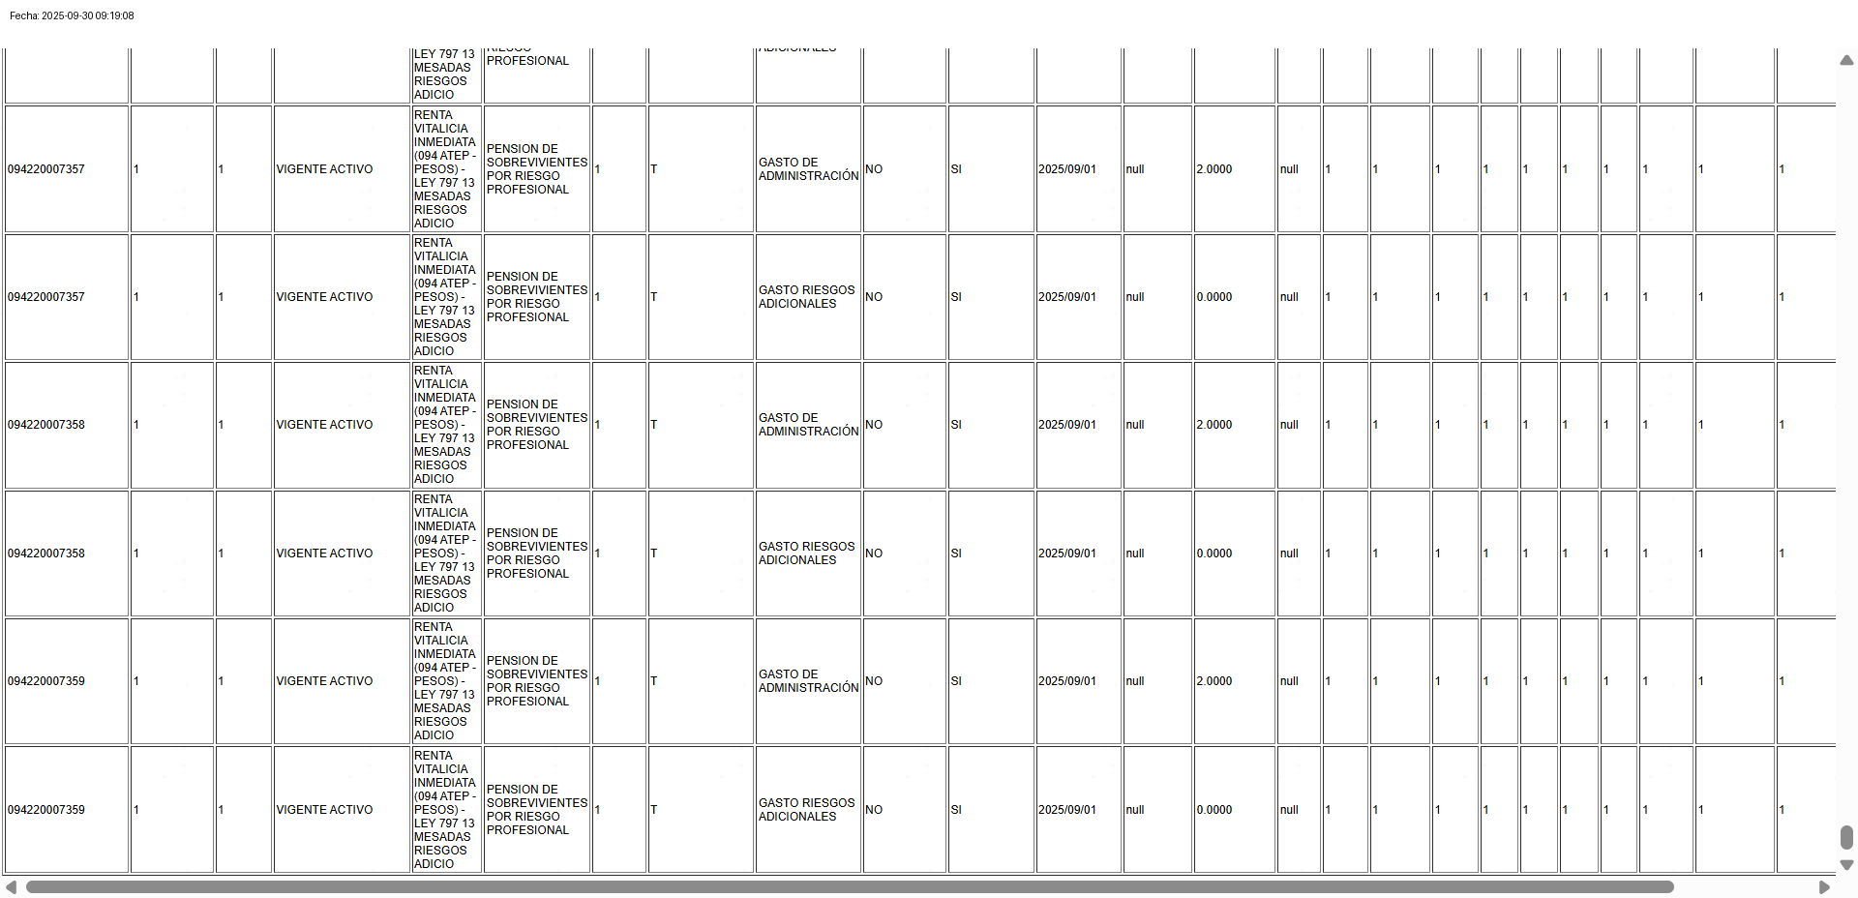
Ok, Validado muestra de 5 registros del pantallazo con la base de datos
POLIZA_COTIZACION | CERTIFICADO | VERSION | ESTADO_CERTIFICADO | PRODUCTO | PLAN | MODELO | AMPARO_ORIGEN | GASTO | SNINMEDIATO | SNPERIODICO | FECHA_INICIO | FECHA_FIN | PORCENTAJE | VALOR | ENERO | FEBRERO | MARZO | ABRIL | MAYO | JUNIO | JULIO | AGOSTO | SEPTIEMBRE | OCTUBRE | NOVIEMBRE | DICIEMBRE

T5
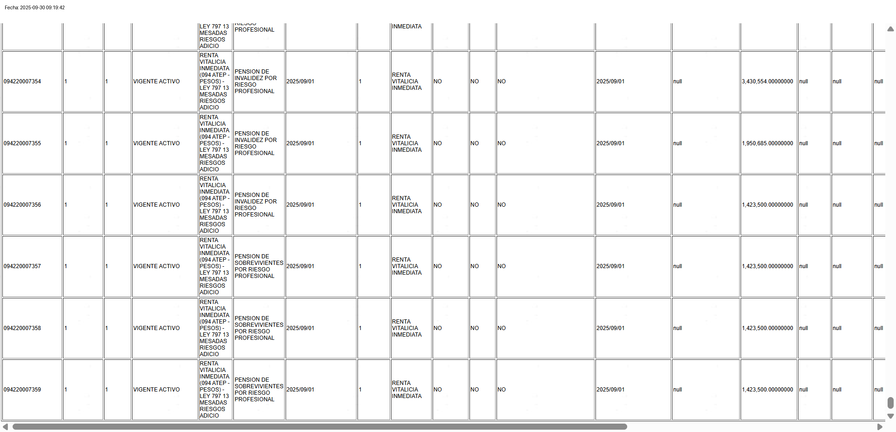
Ok, Validado muestra de 5 registros del pantallazo con la base de datos
POLIZA_COTIZACION | CERTIFICADO | VERSION | ESTADO_CERTIFICADO | PRODUCTO | PLAN | FECHA_INICIO_VIGENCIA | MODELO_1 | DSNOMBRE_1 | TEMPORAL1 | CIERTO1 | PERIODO_DIFERIMIENTO_CIERTO1 | FEINICIO_PAGO_MODELO1 | FEFIN_PAGO_MODELO1 | MESADA_MODELO1 | MODELO_2 | DSNOMBRE_2 | TEMPORAL2 | CIERTO2 | PERIODO_DIFERIMIENTO_CIERTO2 | FEINICIO_PAGO_MODELO2 | FEFIN_PAGO_MODELO2 | MESADA_MODELO2

T7
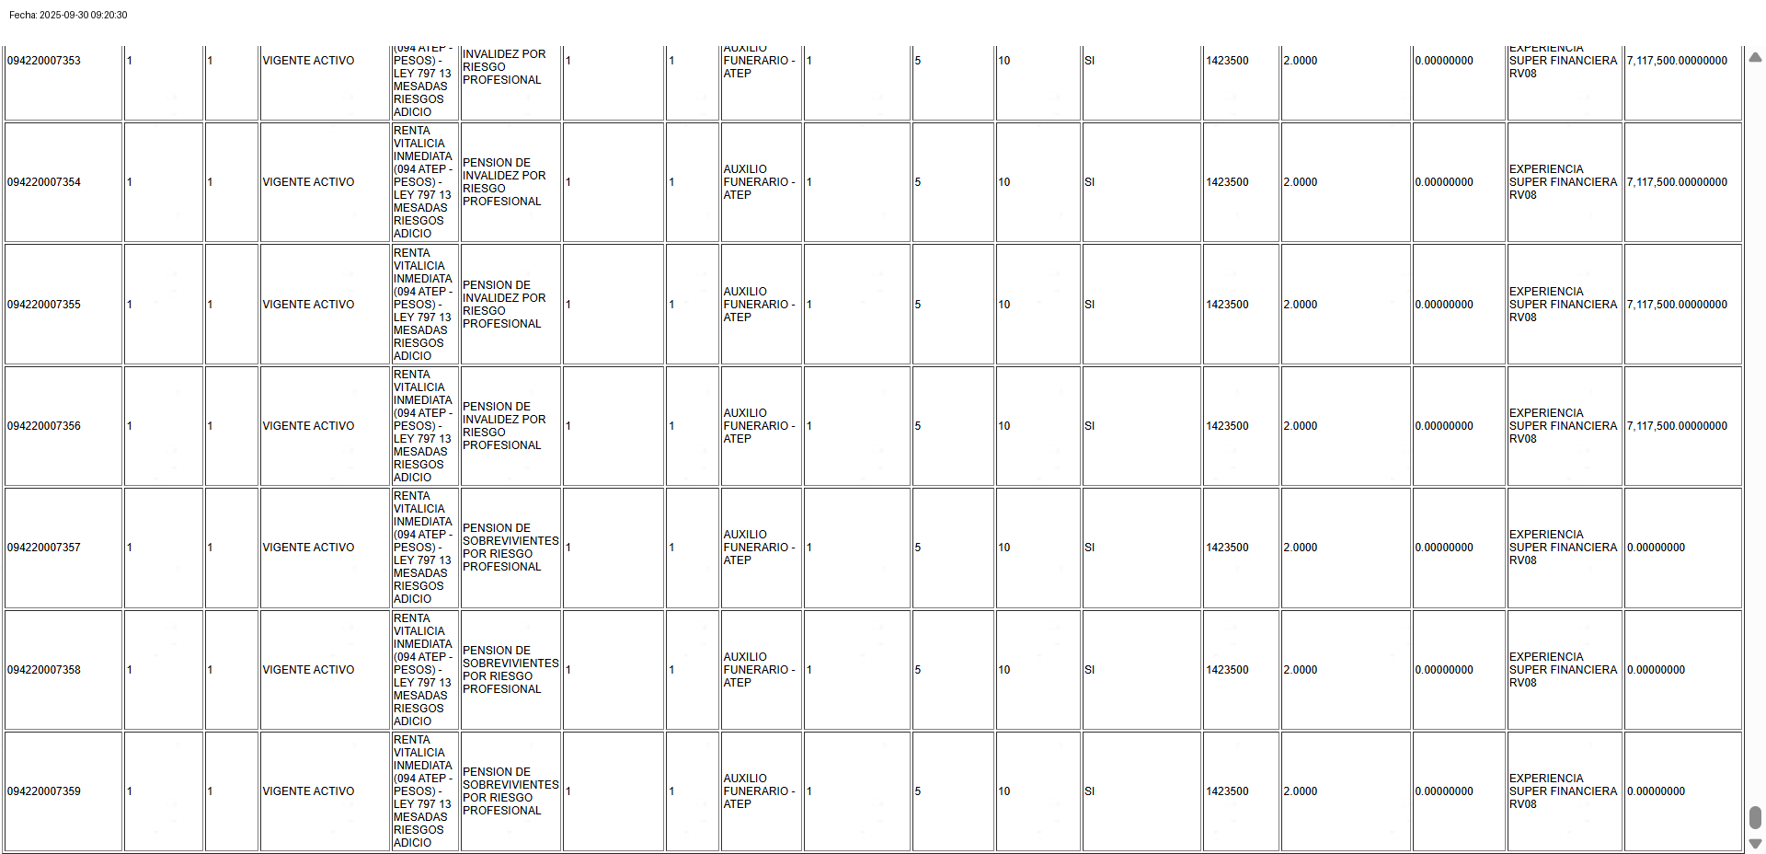
Ok, Validado muestra de 5 registros del pantallazo con la base de datos
POLIZA_COTIZACION | CERTIFICADO | VERSION | ESTADO_CERTIFICADO | PRODUCTO | PLAN | MODELO_ORIGEN | NUMERO | DESCRIPCION | MODELO_DESTINO | TOPE_MINIMO | TOPE_MAXIMO | SMLMV_COMO_BASE | VALOR_BASE | GASTOS_PORCENTAJE | GASTOS_VALOR | TABLA_MORTALIDAD | VALOR_ASEGURADO

T9
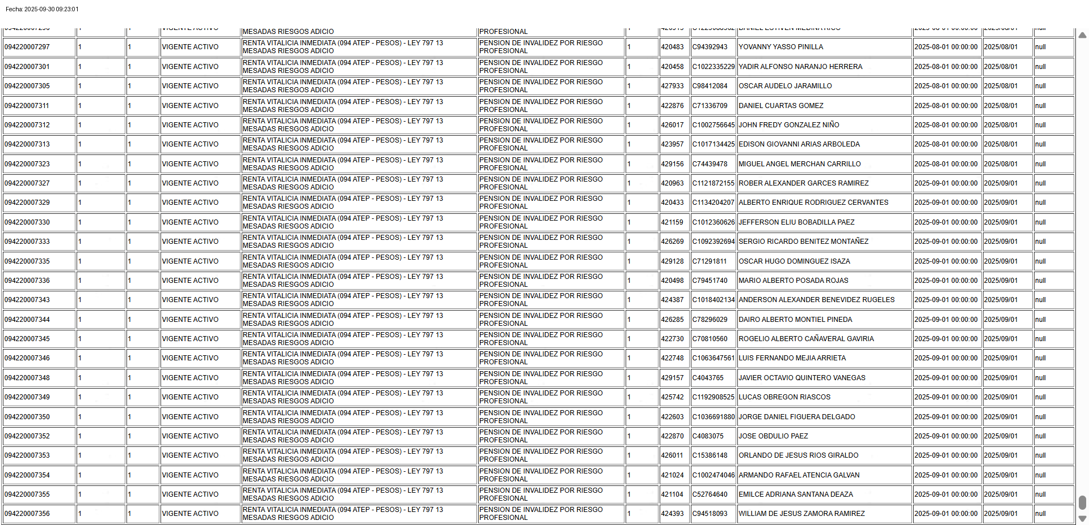
Ok, Validado muestra de 5 registros del pantallazo con la base de datos
POLIZA_COTIZACION | CERTIFICADO | VERSION | ESTADO_CERTIFICADO | PRODUCTO | PLAN | NUMERO | CODIGO | DNI | DSNOMBRE | FEINICIO_VIGENCIA | FECHA_INICIO | FECHA_FIN

T10
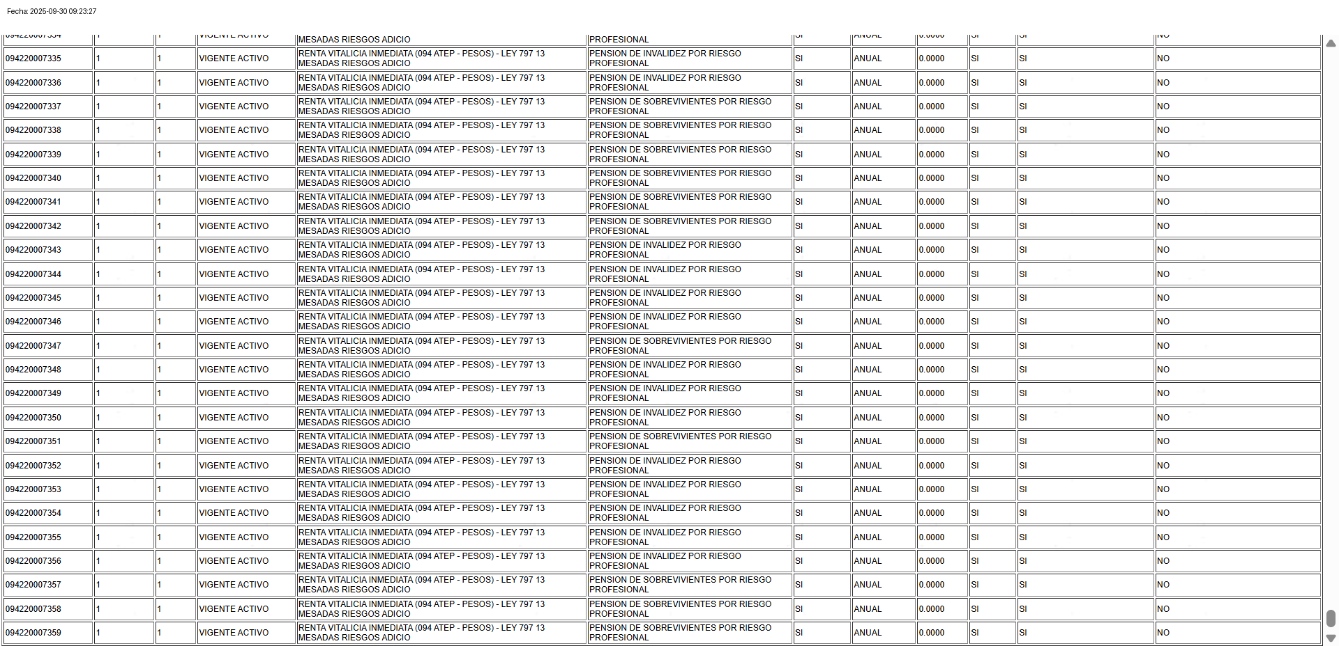
Ok, Validado muestra de 5 registros del pantallazo con la base de datos
POLIZA_COTIZACION | CERTIFICADO | VERSION | ESTADO_CERTIFICADO | PRODUCTO | PLAN | CALENDARIO | PERIODICIDAD | TASA_REAL | INDEXADO | ACT_MESADA_SALARIO_MINIMO | ACT_MESADA_PORC_SALARIO_MINIMO

